Ej1_No_lineal
FACULTAD DE INGENIERÍA Y ARQUITECTURA
EXAMEN DE UNIDAD DE MÉTODOS NUMÉRICOS · Mg. Jessica Perez Rivera
Nombre: ______________________________________________
EJERCICIO 1 — Sistema de ecuaciones no lineales
ENUNCIADO (transcrito del PDF del examen modelo)
x² + y² − z = 0
x² + y² + z² = 2
3y + z = 1
a) Newton-Raphson y punto fijo: dos iteraciones desde (1, 0, 0).
b) Mostrar si (±1, 0, 0) son soluciones del sistema escrito.
c) Programa (Octave), varios puntos de partida.

A) DESARROLLO PARA COPIAR — Newton-Raphson (aritmética exacta)
F1 = x² + y² − z , F2 = x² + y² + z² − 2 , F3 = 3y + z − 1.
Jacobiana: fila1 (2x, 2y, −1) ; fila2 (2x, 2y, 2z) ; fila3 (0, 3, 1). Se resuelve J·δ = F y X ← X − δ.
Iteración 0 en (1, 0, 0). F = (1, −1, −1).
J = [[2, 0, −1], [2, 0, 0], [0, 3, 1]]. det(J) = −1·(2·3 − 0·0) = −6.
De la 2.ª ecuación: 2·δx = −1 ⇒ δx = −1/2.
De la 1.ª: 2·(−1/2) − δz = 1 ⇒ −1 − δz = 1 ⇒ δz = −2.
De la 3.ª: 3·δy − 2 = −1 ⇒ 3·δy = 1 ⇒ δy = 1/3.
X1 = (1, 0, 0) − (−1/2, 1/3, −2) = (3/2, −1/3, 2).
Iteración 1. F(3/2, −1/3, 2) = (13/36, 157/36, 0).
J = [[3, −2/3, −1], [3, −2/3, 4], [0, 3, 1]]. det(J) = 3·(−2/3 − 12) − (−2/3)·3 + (−1)·9 = −38 − 7 = −45.
Cramer da δ = (59/180, −4/15, 4/5).
X2 = (3/2 − 59/180, −1/3 + 4/15, 2 − 4/5) = (211/180, −1/15, 6/5).
Las celdas de abajo recalculan lo mismo con fórmulas (para ver de dónde sale cada número) y deben coincidir con estas fracciones.

Comprobación con fórmulas — paso 0 → 1 (partida 1, 0, 0)
x , y , z | 1.0000000000 | 0.0000000000 | 0.0000000000
F1 F2 F3
J fila 1 |  |  | -1.0000000000
J fila 2
J fila 3 | 0.0000000000 | 3.0000000000 | 1.0000000000
det(J) expandido
δx δy δz (Cramer)
X nuevo = X − δ
Comprobación con fórmulas — paso 1 → 2
x , y , z
F1 F2 F3
J fila 1 |  |  | -1.0000000000
J fila 2
J fila 3 | 0.0000000000 | 3.0000000000 | 1.0000000000
det(J) expandido
δx δy δz (Cramer)
X nuevo = X − δ
Prueba del desarrollo a mano contra las fórmulas
X2 exacto (211/180, −1/15, 6/5)
|X2 fórmulas − X2 exacto|
Estado Newton a mano

A) DESARROLLO PARA COPIAR — Punto fijo (hay que despejar cada incógnita)
De la ecuación 2, rama positiva (x0 = 1 > 0): x = √(2 − y² − z²).
De la ecuación 3: y = (1 − z) / 3.
De la ecuación 1: z = x² + y².
Actualización simultánea (solo se usan valores de la iteración anterior).
Desde (1, 0, 0): x1 = √2 , y1 = 1/3 , z1 = 1.
Desde (√2, 1/3, 1): x2 = √(2 − 1/9 − 1) = √(8/9) = 2√2 / 3 , y2 = 0 , z2 = 2 + 1/9 = 19/9.
Tercera iteración: el argumento 2 − y2² − z2² = 2 − (19/9)² = −199/81 < 0. No hay siguiente raíz real con este despeje.
El examen pide dos iteraciones: con este despeje existen y quedan escritas arriba. La tercera ya no es real; eso también se reporta.

k | x | y | z | argumento 2−y²−z² | ¿siguiente real?
0 | 1.0000000000 | 0.0000000000 | 0.0000000000
1
2
3
Prueba: x1 debe ser √2 ≈ 1.4142135624, y1 = 0.3333333333, z1 = 1; x2 = 2√2/3 ≈ 0.9428090416, y2 = 0, z2 = 19/9 ≈ 2.1111111111.

B) SUSTITUCIÓN PEDIDA — ¿(±1, 0, 0) anulan el sistema?
El enunciado pide mostrar que (±1, 0, 0) son soluciones. Se sustituye en las tres ecuaciones. Si algún residuo no es 0, el punto no es solución del sistema escrito.
Punto | F1 = x²+y²−z | F2 = x²+y²+z²−2 | F3 = 3y+z−1 | ¿Solución?
(1, 0, 0)
(−1, 0, 0)
Conclusión de la sustitución: (±1, 0, 0) NO son soluciones. F1 = 1, F2 = −1, F3 = −1.
DESPEJE ALGEBRAICO de las soluciones reales (esto sí se puede copiar como resolución exacta):
Restar ec.1 de ec.2: (x²+y²+z²) − (x²+y²−z) = 2 ⇒ z² + z = 2 ⇒ z² + z − 2 = 0 ⇒ (z+2)(z−1) = 0.
Caso z = 1: de ec.3, 3y+1 = 1 ⇒ y = 0. De ec.1, x² − 1 = 0 ⇒ x = ±1. Ec.2: 1+0+1 = 2, se cumple.
Caso z = −2: 3y − 2 = 1 ⇒ y = 1. Ec.1: x² + 1 − (−2) = 0 ⇒ x² = −3, sin solución real.
Soluciones reales del sistema: (1, 0, 1) y (−1, 0, 1). Abajo se comprueban con fórmulas.
Punto real | F1 | F2 | F3 | ¿Solución?
(1, 0, 1)
(−1, 0, 1)

C) EVIDENCIA OCTAVE — Newton desde varios puntos de partida (corrida completa)
Cada bloque es un punto inicial. No se recorta la tabla: se listan todas las iteraciones hasta ||F|| < 1e−12.
Arranque x | Arranque y | Arranque z | Iteraciones | x final | y final | z final | ||F|| final
1.0000000000 | 0.0000000000 | 0.0000000000 | 6 | 1.0000000000 | 0.0000000000 | 1.0000000000 | 0.0000000000
-1.0000000000 | 0.0000000000 | 0.0000000000 | 6 | -1.0000000000 | 0.0000000000 | 1.0000000000 | 0.0000000000
1.2000000000 | 0.1000000000 | 0.8000000000 | 4 | 1.0000000000 | 0.0000000000 | 1.0000000000 | 0.0000000000
0.5000000000 | -0.2000000000 | 0.4000000000 | 6 | 1.0000000000 | 0.0000000000 | 1.0000000000 | 0.0000000000
2.0000000000 | 1.0000000000 | -1.0000000000 | 25 | 2.6196558984 | 1.0000000000 | -2.0000000000 | 13.9478184742
-1.5000000000 | 0.3000000000 | 0.5000000000 | 5 | -1.0000000000 | 0.0000000000 | 1.0000000000 | 0.0000000000
1.0000000000 | 0.0000000000 | 1.0000000000 | 0 | 1.0000000000 | 0.0000000000 | 1.0000000000 | 0.0000000000
-1.0000000000 | 0.0000000000 | 1.0000000000 | 0 | -1.0000000000 | 0.0000000000 | 1.0000000000 | 0.0000000000

Detalle de TODAS las iteraciones del arranque pedido (1, 0, 0), para contrastar con las dos iteraciones a mano:
k | x | y | z | F1 | F2 | F3 | ||F||
0 | 1.0000000000 | 0.0000000000 | 0.0000000000 | 1.00E+00 | -1.00E+00 | -1.00E+00 | 1.73E+00
1 | 1.5000000000 | -0.3333333333 | 2.0000000000 | 3.61E-01 | 4.36E+00 | 0.00E+00 | 4.38E+00
2 | 1.1722222222 | -0.0666666667 | 1.2000000000 | 1.79E-01 | 8.19E-01 | 2.22E-16 | 8.38E-01
3 | 1.0193422235 | -0.0039215686 | 1.0117647059 | 2.73E-02 | 6.27E-02 | -1.11E-16 | 6.84E-02
4 | 1.0002134502 | -0.0000152590 | 1.0000457771 | 3.81E-04 | 5.19E-04 | 0.00E+00 | 6.44E-04
5 | 1.0000000232 | -0.0000000002 | 1.0000000007 | 4.58E-08 | 4.79E-08 | 0.00E+00 | 6.62E-08
6 | 1.0000000000 | 0.0000000000 | 1.0000000000 | 4.44E-16 | 4.44E-16 | 0.00E+00 | 6.28E-16

Prueba |X2 a mano − X2 Octave|

Gráfica 1 — norma de F en escala logarítmica, todos los arranques (no se omiten los que ya son solución).

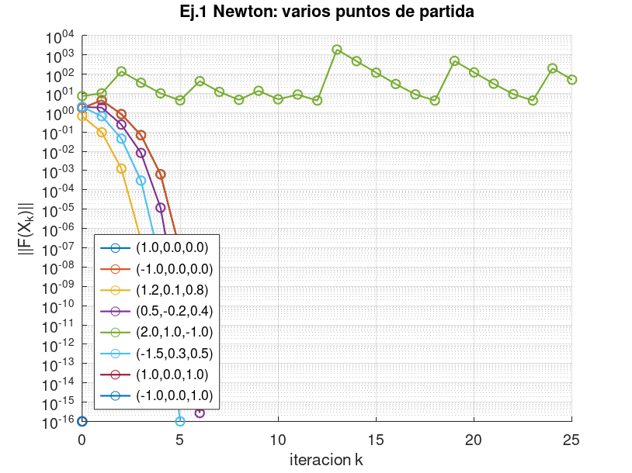

Gráfica 2 — las dos iteraciones reales del punto fijo desde (1, 0, 0).

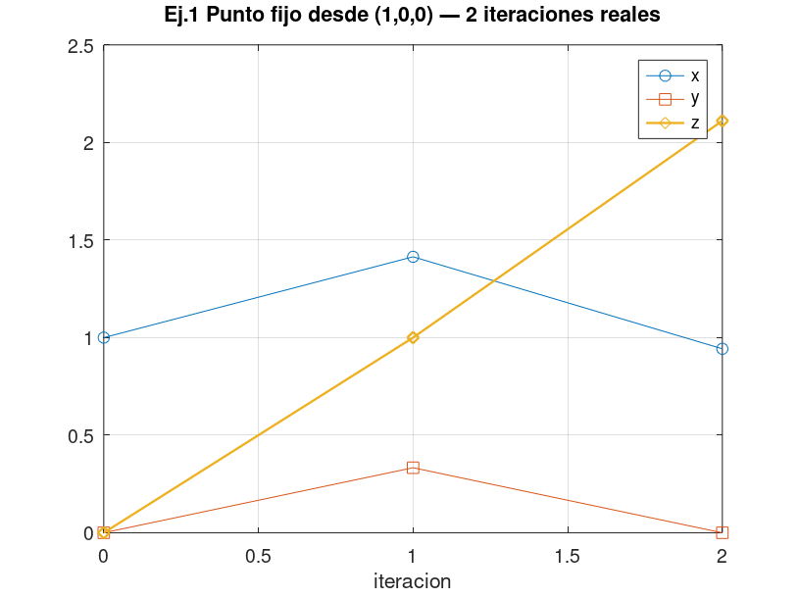

EVIDENCIA OCTAVE — salida completa (texto para copiar al informe)
EJERCICIO 1 — EVIDENCIA OCTAVE
Sistema: x^2+y^2-z=0 ; x^2+y^2+z^2=2 ; 3y+z=1
Newton: X_{k+1}=X_k - J(X_k)^{-1} F(X_k), parada ||F||<1e-12 o 25 iter.

--- NEWTON, VARIOS PUNTOS DE PARTIDA (inciso c) ---
INICIO,1.0000000000,0.0000000000,0.0000000000
ITER,0,1.000000000000,0.000000000000,0.000000000000,1.000000000000e+00,-1.000000000000e+00,-1.000000000000e+00,1.732050807569e+00
ITER,1,1.500000000000,-0.333333333333,2.000000000000,3.611111111111e-01,4.361111111111e+00,0.000000000000e+00,4.376036032533e+00
ITER,2,1.172222222222,-0.066666666667,1.200000000000,1.785493827160e-01,8.185493827160e-01,2.220446049250e-16,8.377964991650e-01
ITER,3,1.019342223461,-0.003921568627,1.011764705882,2.730924134910e-02,6.274176730066e-02,-1.110223024625e-16,6.842750928591e-02
ITER,4,1.000213450246,-0.000015259022,1.000045777066,3.811692194686e-04,5.185025120786e-04,0.000000000000e+00,6.435330829897e-04
ITER,5,1.000000023241,-0.000000000233,1.000000000698,4.578391665788e-08,4.787939245077e-08,0.000000000000e+00,6.624653384133e-08
ITER,6,1.000000000000,0.000000000000,1.000000000000,4.440892098501e-16,4.440892098501e-16,0.000000000000e+00,6.280369834735e-16
FIN,1,6,1.000000000000,0.000000000000,1.000000000000,6.280369834735e-16
INICIO,-1.0000000000,0.0000000000,0.0000000000
ITER,0,-1.000000000000,0.000000000000,0.000000000000,1.000000000000e+00,-1.000000000000e+00,-1.000000000000e+00,1.732050807569e+00
ITER,1,-1.500000000000,-0.333333333333,2.000000000000,3.611111111111e-01,4.361111111111e+00,0.000000000000e+00,4.376036032533e+00
ITER,2,-1.172222222222,-0.066666666667,1.200000000000,1.785493827160e-01,8.185493827160e-01,2.220446049250e-16,8.377964991650e-01
ITER,3,-1.019342223461,-0.003921568627,1.011764705882,2.730924134910e-02,6.274176730066e-02,-1.110223024625e-16,6.842750928591e-02
ITER,4,-1.000213450246,-0.000015259022,1.000045777066,3.811692194686e-04,5.185025120786e-04,0.000000000000e+00,6.435330829897e-04
ITER,5,-1.000000023241,-0.000000000233,1.000000000698,4.578391665788e-08,4.787939245077e-08,0.000000000000e+00,6.624653384133e-08
ITER,6,-1.000000000000,0.000000000000,1.000000000000,4.440892098501e-16,4.440892098501e-16,0.000000000000e+00,6.280369834735e-16
FIN,1,6,-1.000000000000,0.000000000000,1.000000000000,6.280369834735e-16
INICIO,1.2000000000,0.1000000000,0.8000000000
ITER,0,1.200000000000,0.100000000000,0.800000000000,6.500000000000e-01,9.000000000000e-02,1.000000000000e-01,6.637770710110e-01
ITER,1,1.027670940171,-0.005128205128,1.015384615385,4.074924437505e-02,8.713977691942e-02,-1.110223024625e-16,9.619688996378e-02
ITER,2,1.000423193305,-0.000026031498,1.000078094494,7.684718850447e-04,1.002761466809e-03,0.000000000000e+00,1.263360438443e-03
ITER,3,1.000000090863,-0.000000000678,1.000000002033,1.796932795894e-07,1.857917117931e-07,0.000000000000e+00,2.584728900690e-07
ITER,4,1.000000000000,-0.000000000000,1.000000000000,8.437694987151e-15,8.437694987151e-15,-1.110223024625e-16,1.193321915260e-14
FIN,1,4,1.000000000000,-0.000000000000,1.000000000000,1.193321915260e-14
INICIO,0.5000000000,-0.2000000000,0.4000000000
ITER,0,0.500000000000,-0.200000000000,0.400000000000,-1.100000000000e-01,-1.550000000000e+00,-1.200000000000e+00,1.963313525650e+00
ITER,1,1.463333333333,-0.066666666667,1.200000000000,9.457888888889e-01,1.585788888889e+00,2.220446049250e-16,1.846413556728e+00
ITER,2,1.078712090759,-0.003921568627,1.011764705882,1.518704475675e-01,1.873029735190e-01,-1.110223024625e-16,2.411369667501e-01
ITER,3,1.002900045977,-0.000015259022,1.000045777066,5.762725388676e-03,5.900058681286e-03,0.000000000000e+00,8.247405431280e-03
ITER,4,1.000004193438,-0.000000000233,1.000000000698,8.386194761512e-06,8.388290237527e-06,0.000000000000e+00,1.186135218628e-05
ITER,5,1.000000000009,0.000000000000,1.000000000000,1.758515555395e-11,1.758504453164e-11,0.000000000000e+00,2.486908697633e-11
ITER,6,1.000000000000,0.000000000000,1.000000000000,1.110223024625e-16,-2.220446049250e-16,-1.110223024625e-16,2.719479911021e-16
FIN,1,6,1.000000000000,0.000000000000,1.000000000000,2.719479911021e-16
INICIO,2.0000000000,1.0000000000,-1.0000000000
ITER,0,2.000000000000,1.000000000000,-1.000000000000,6.000000000000e+00,4.000000000000e+00,1.000000000000e+00,7.280109889281e+00
ITER,1,-0.166666666667,1.333333333333,-3.000000000000,4.805555555556e+00,8.805555555556e+00,0.000000000000e+00,1.003150900112e+01
ITER,2,9.716666666667,1.066666666667,-2.200000000000,9.775138888889e+01,9.839138888889e+01,0.000000000000e+00,1.386946265621e+02
ITER,3,4.703152221437,1.003921568627,-2.011764705882,2.513926403985e+01,2.517469656580e+01,0.000000000000e+00,3.557735155468e+01
ITER,4,2.032634590772,1.000015259022,-2.000045777066,7.131679674947e+00,7.131817008240e+00,-4.440892098501e-16,1.008581522858e+01
ITER,5,0.278358782196,1.000000000233,-2.000000000698,3.077483612790e+00,3.077483614885e+00,0.000000000000e+00,4.352219064670e+00
ITER,6,-5.249549457932,1.000000000000,-2.000000000000,3.055776951127e+01,3.055776951127e+01,0.000000000000e+00,4.321521207871e+01
ITER,7,-2.339035921851,1.000000000000,-2.000000000000,8.471089043709e+00,8.471089043709e+00,0.000000000000e+00,1.197992901368e+01
ITER,8,-0.528228108988,1.000000000000,-2.000000000000,3.279024935125e+00,3.279024935125e+00,0.000000000000e+00,4.637241534614e+00
ITER,9,2.575568223819,1.000000000000,-2.000000000000,9.633551675544e+00,9.633551675544e+00,0.000000000000e+00,1.362389943338e+01
ITER,10,0.705388357012,1.000000000000,-2.000000000000,3.497572734208e+00,3.497572734208e+00,0.000000000000e+00,4.946314796104e+00
ITER,11,-1.773793996538,1.000000000000,-2.000000000000,6.146345142155e+00,6.146345142155e+00,0.000000000000e+00,8.692244659061e+00
ITER,12,-0.041252011914,1.000000000000,-2.000000000000,3.001701728487e+00,3.001701728487e+00,-4.440892098501e-16,4.245047294625e+00
ITER,13,36.341236856483,1.000000000000,-2.000000000000,1.323685496259e+03,1.323685496259e+03,0.000000000000e+00,1.871973981126e+03
ITER,14,18.129343003139,1.000000000000,-2.000000000000,3.316730777255e+02,3.316730777255e+02,0.000000000000e+00,4.690565647934e+02
ITER,15,8.981932706251,1.000000000000,-2.000000000000,8.367511513962e+01,8.367511513962e+01,0.000000000000e+00,1.183344826636e+02
ITER,16,4.323964433933,1.000000000000,-2.000000000000,2.169666842592e+01,2.169666842592e+01,0.000000000000e+00,3.068372274625e+01
ITER,17,1.815078346012,1.000000000000,-2.000000000000,6.294509402163e+00,6.294509402163e+00,0.000000000000e+00,8.901780565023e+00
ITER,18,0.081128564728,1.000000000000,-2.000000000000,3.006581844015e+00,3.006581844015e+00,0.000000000000e+00,4.251948820191e+00
ITER,19,-18.448607873267,1.000000000000,-2.000000000000,3.433511324616e+02,3.433511324616e+02,0.000000000000e+00,4.855718281833e+02
ITER,20,-9.142996988689,1.000000000000,-2.000000000000,8.659439393518e+01,8.659439393518e+01,2.220446049250e-16,1.224629663286e+02
ITER,21,-4.407438503747,1.000000000000,-2.000000000000,2.242551416431e+01,2.242551416431e+01,-2.220446049250e-16,3.171446627436e+01
ITER,22,-1.863385518635,1.000000000000,-2.000000000000,6.472205591058e+00,6.472205591058e+00,0.000000000000e+00,9.153080925341e+00
ITER,23,-0.126706359563,1.000000000000,-2.000000000000,3.016054501554e+00,3.016054501554e+00,-4.440892098501e-16,4.265345180954e+00
ITER,24,11.775042344895,1.000000000000,-2.000000000000,1.416516222241e+02,1.416516222241e+02,0.000000000000e+00,2.003256452814e+02
ITER,25,5.760133095525,1.000000000000,-2.000000000000,3.617913327816e+01,3.617913327816e+01,0.000000000000e+00,5.116502095688e+01
FIN,1,25,2.619655898369,1.000000000000,-2.000000000000,1.394781847419e+01
INICIO,-1.5000000000,0.3000000000,0.5000000000
ITER,0,-1.500000000000,0.300000000000,0.500000000000,1.840000000000e+00,5.900000000000e-01,4.000000000000e-01,1.973246056629e+00
ITER,1,-1.163333333333,-0.041666666667,1.125000000000,2.300805555556e-01,6.207055555556e-01,0.000000000000e+00,6.619761693160e-01
ITER,2,-1.014221218132,-0.001602564103,1.004807692308,2.383955521397e-02,3.828574604237e-02,0.000000000000e+00,4.510124990308e-02
ITER,3,-1.000104751837,-0.000002560007,1.000007680020,2.018346337773e-04,2.248747517424e-04,0.000000000000e+00,3.021686174361e-04
ITER,4,-1.000000005499,-0.000000000007,1.000000000020,1.097834867458e-08,1.103733149321e-08,0.000000000000e+00,1.556749260838e-08
ITER,5,-1.000000000000,0.000000000000,1.000000000000,0.000000000000e+00,0.000000000000e+00,0.000000000000e+00,0.000000000000e+00
FIN,1,5,-1.000000000000,0.000000000000,1.000000000000,0.000000000000e+00
INICIO,1.0000000000,0.0000000000,1.0000000000
ITER,0,1.000000000000,0.000000000000,1.000000000000,0.000000000000e+00,0.000000000000e+00,0.000000000000e+00,0.000000000000e+00
FIN,1,0,1.000000000000,0.000000000000,1.000000000000,0.000000000000e+00
INICIO,-1.0000000000,0.0000000000,1.0000000000
ITER,0,-1.000000000000,0.000000000000,1.000000000000,0.000000000000e+00,0.000000000000e+00,0.000000000000e+00,0.000000000000e+00
FIN,1,0,-1.000000000000,0.000000000000,1.000000000000,0.000000000000e+00

--- PUNTO FIJO (despeje usado en el Excel) ---
x=sqrt(2-y^2-z^2) [ec.2, rama positiva]; y=(1-z)/3 [ec.3]; z=x^2+y^2 [ec.1]
FP,0,1.000000000000,0.000000000000,0.000000000000,2.000000000000
FP,1,1.414213562373,0.333333333333,1.000000000000,0.888888888889
FP,2,0.942809041582,0.000000000000,2.111111111111,-2.456790123457
FP_STOP,argumento negativo: no hay iteracion real siguiente

Ej2_Jacobi_Seidel
FACULTAD DE INGENIERÍA Y ARQUITECTURA
EXAMEN DE UNIDAD DE MÉTODOS NUMÉRICOS · Mg. Jessica Perez Rivera
Nombre: ______________________________________________
EJERCICIO 2 — Jacobi y Gauss-Seidel, aritmética exacta
ENUNCIADO (transcrito del PDF del examen modelo)
Reorganizar el sistema para que sea estrictamente diagonalmente dominante (E.D.D.), o lo más parecido posible:
−x + 4y − 2z = 7
−y + 2z = 0
−3x − z = 2
Estudiar convergencia o divergencia de Jacobi y de Gauss-Seidel. Justificar. Calcular dos iteraciones. Aritmética exacta.
El enunciado no da el vector inicial: se toma (0, 0, 0), que es el valor usual cuando no se indica otro.

DESARROLLO PARA COPIAR — por qué se reordenan las ecuaciones
Criterio suficiente: |a_ii| > suma de |a_ij| con j distinto de i, en cada fila (E.D.D. estricta).
Orden original (ec.1, ec.2, ec.3) para las incógnitas (x, y, z):
Fila x: |−1| = 1 contra |4| + |−2| = 6. No.
Fila y: |−1| = 1 contra |2| = 2. No.
Fila z: |−1| = 1 contra |−3| = 3. No.
La ecuación con mayor coeficiente en x es la tercera (|−3|). En y, la primera (|4|). En z, la segunda (|2|).
Sistema reordenado:
−3x − z = 2
−x + 4y − 2z = 7
−y + 2z = 0
Fila x: 3 > 1. Fila y: 4 > 1+2. Fila z: 2 > 1. Es E.D.D. estricta, así que Jacobi y Gauss-Seidel convergen.
DESPEJE (las fórmulas de las celdas son este despeje):
x = (−2 − z) / 3 porque −3x = 2 + z.
y = (7 + x + 2z) / 4 porque 4y = 7 + x + 2z.
z = y / 2 porque 2z = y.
Jacobi usa solo la iteración anterior. Gauss-Seidel usa el x nuevo al calcular y, y el y nuevo al calcular z.
Dos iteraciones desde (0,0,0), en fracciones:
Jacobi 1: x = −2/3 , y = 7/4 , z = 0.
Jacobi 2: x = −2/3 , y = (7 − 2/3)/4 = 19/12 , z = (7/4)/2 = 7/8.
Gauss-Seidel 1: x = −2/3 , y = (7 − 2/3)/4 = 19/12 , z = (19/12)/2 = 19/24.
Gauss-Seidel 2: x = (−2 − 19/24)/3 = −67/72 , y = (7 − 67/72 + 19/12)/4 = 551/288 , z = 551/576.
Solución exacta del sistema reordenado (para la prueba): x = −1 , y = 2 , z = 1.
Comprobación del criterio E.D.D. con fórmulas (matriz reordenada)
Ecuación | a_x | a_y | a_z | b | |a_ii| | suma |fuera| | ¿EDD?
fila 1 | -3.00 | 0.00 | -1.00 | 2.00
fila 2 | -1.00 | 4.00 | -2.00 | 7.00
fila 3 | 0.00 | -1.00 | 2.00 | 0.00

Jacobi — dos iteraciones (fórmulas = despeje; al lado, la fracción exacta)
k | x | y | z | fracción x | fracción y | fracción z
0 | 0.0000000000 | 0.0000000000 | 0.0000000000 | 0 | 0 | 0
1 |  |  |  | -2/3 | 7/4 | 0
2 |  |  |  | -2/3 | 19/12 | 7/8

Prueba Jacobi 2 vs fracciones

Gauss-Seidel — dos iteraciones (usa el valor recién calculado)
k | x | y | z | fracción x | fracción y | fracción z
0 | 0.0000000000 | 0.0000000000 | 0.0000000000 | 0 | 0 | 0
1 |  |  |  | -2/3 | 19/12 | 19/24
2 |  |  |  | -67/72 | 551/288 | 551/576

Prueba GS 2 vs fracciones

EVIDENCIA OCTAVE — no solo dos iteraciones: hasta error < 1e−10, y el radio espectral
ρ(B Jacobi) | 0.5685790213 | ρ(B Gauss-Seidel) | 0.2083333333
¿ρ < 1? (converge)
Solución exacta x, y, z | -1.0000000000 | 2.0000000000 | 1.0000000000

Tabla completa de Jacobi (todas las iteraciones de la corrida):
k | x | y | z | error máx.
1 | -0.6666666667 | 1.7500000000 | 0.0000000000 | 1.00E+00
2 | -0.6666666667 | 1.5833333333 | 0.8750000000 | 4.17E-01
3 | -0.9583333333 | 2.0208333333 | 0.7916666667 | 2.08E-01
4 | -0.9305555556 | 1.9062500000 | 1.0104166667 | 9.38E-02
5 | -1.0034722222 | 2.0225694444 | 0.9531250000 | 4.69E-02
6 | -0.9843750000 | 1.9756944444 | 1.0112847222 | 2.43E-02
7 | -1.0037615741 | 2.0095486111 | 0.9878472222 | 1.22E-02
8 | -0.9959490741 | 1.9929832176 | 1.0047743056 | 7.02E-03
9 | -1.0015914352 | 2.0033998843 | 0.9964916088 | 3.51E-03
10 | -0.9988305363 | 1.9978479456 | 1.0016999421 | 2.15E-03
11 | -1.0005666474 | 2.0011423370 | 0.9989239728 | 1.14E-03
12 | -0.9996413243 | 1.9993203246 | 1.0005711685 | 6.80E-04
13 | -1.0001903895 | 2.0003752532 | 0.9996601623 | 3.75E-04
14 | -0.9998867208 | 1.9997824838 | 1.0001876266 | 2.18E-04
15 | -1.0000625422 | 2.0001221331 | 0.9998912419 | 1.22E-04
16 | -0.9999637473 | 1.9999299854 | 1.0000610666 | 7.00E-05
17 | -1.0000203555 | 2.0000395965 | 0.9999649927 | 3.96E-05
18 | -0.9999883309 | 1.9999774075 | 1.0000197982 | 2.26E-05
19 | -1.0000065994 | 2.0000128164 | 0.9999887037 | 1.28E-05
20 | -0.9999962346 | 1.9999927020 | 1.0000064082 | 7.30E-06
21 | -1.0000021361 | 2.0000041455 | 0.9999963510 | 4.15E-06
22 | -0.9999987837 | 1.9999976415 | 1.0000020727 | 2.36E-06
23 | -1.0000006909 | 2.0000013404 | 0.9999988207 | 1.34E-06
24 | -0.9999996069 | 1.9999992376 | 1.0000006702 | 7.62E-07
25 | -1.0000002234 | 2.0000004334 | 0.9999996188 | 4.33E-07
26 | -0.9999998729 | 1.9999997536 | 1.0000002167 | 2.46E-07
27 | -1.0000000722 | 2.0000001401 | 0.9999998768 | 1.40E-07
28 | -0.9999999589 | 1.9999999203 | 1.0000000701 | 7.97E-08
29 | -1.0000000234 | 2.0000000453 | 0.9999999602 | 4.53E-08
30 | -0.9999999867 | 1.9999999742 | 1.0000000226 | 2.58E-08
31 | -1.0000000075 | 2.0000000146 | 0.9999999871 | 1.46E-08
32 | -0.9999999957 | 1.9999999917 | 1.0000000073 | 8.33E-09
33 | -1.0000000024 | 2.0000000047 | 0.9999999958 | 4.73E-09
34 | -0.9999999986 | 1.9999999973 | 1.0000000024 | 2.69E-09
35 | -1.0000000008 | 2.0000000015 | 0.9999999987 | 1.53E-09
36 | -0.9999999996 | 1.9999999991 | 1.0000000008 | 8.70E-10
37 | -1.0000000003 | 2.0000000005 | 0.9999999996 | 4.95E-10
38 | -0.9999999999 | 1.9999999997 | 1.0000000002 | 2.81E-10
39 | -1.0000000001 | 2.0000000002 | 0.9999999999 | 1.60E-10
40 | -1.0000000000 | 1.9999999999 | 1.0000000001 | 9.09E-11

Tabla completa de Gauss-Seidel:
k | x | y | z | error máx.
1 | -0.6666666667 | 1.5833333333 | 0.7916666667 | 4.17E-01
2 | -0.9305555556 | 1.9131944444 | 0.9565972222 | 8.68E-02
3 | -0.9855324074 | 1.9819155093 | 0.9909577546 | 1.81E-02
4 | -0.9969859182 | 1.9962323978 | 0.9981161989 | 3.77E-03
5 | -0.9993720663 | 1.9992150829 | 0.9996075414 | 7.85E-04
6 | -0.9998691805 | 1.9998364756 | 0.9999182378 | 1.64E-04
7 | -0.9999727459 | 1.9999659324 | 0.9999829662 | 3.41E-05
8 | -0.9999943221 | 1.9999929026 | 0.9999964513 | 7.10E-06
9 | -0.9999988171 | 1.9999985214 | 0.9999992607 | 1.48E-06
10 | -0.9999997536 | 1.9999996920 | 0.9999998460 | 3.08E-07
11 | -0.9999999487 | 1.9999999358 | 0.9999999679 | 6.42E-08
12 | -0.9999999893 | 1.9999999866 | 0.9999999933 | 1.34E-08
13 | -0.9999999978 | 1.9999999972 | 0.9999999986 | 2.79E-09
14 | -0.9999999995 | 1.9999999994 | 0.9999999997 | 5.80E-10
15 | -0.9999999999 | 1.9999999999 | 0.9999999999 | 1.21E-10
16 | -1.0000000000 | 2.0000000000 | 1.0000000000 | 2.52E-11

Gráfica — error de las dos corridas completas (Jacobi necesita más iteraciones; GS baja más rápido, ρ más chico).

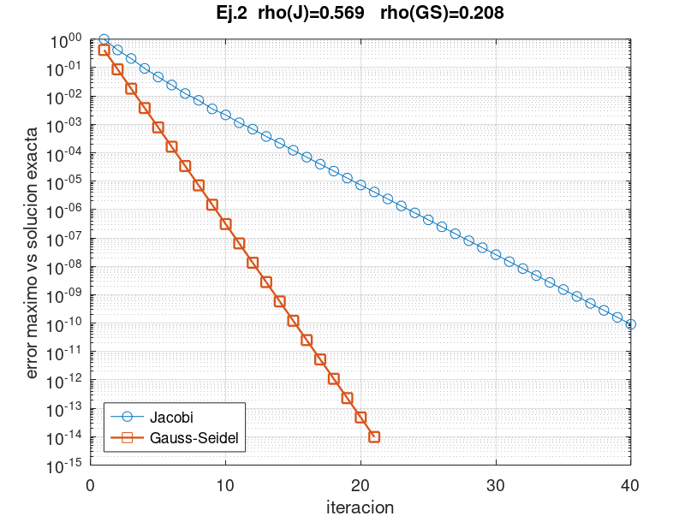

Gráfica — solución exacta frente al último vector de cada método.

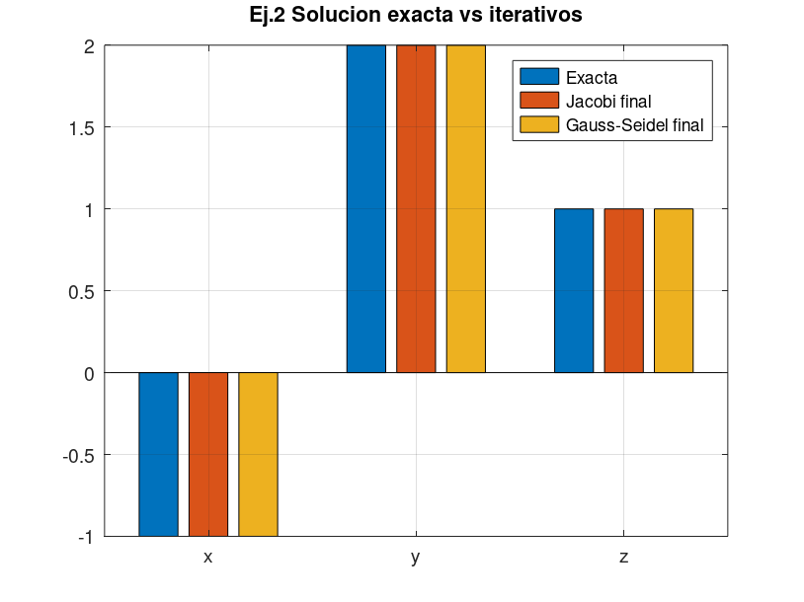

EVIDENCIA OCTAVE — salida completa (texto para copiar al informe)
EJERCICIO 2 — EVIDENCIA OCTAVE
Sistema reordenado EDD: -3x - z = 2; -x + 4y - 2z = 7; -y + 2z = 0
x0 = (0,0,0) porque el enunciado no da otro valor inicial
SOLUCION_EXACTA,-1.000000000000,2.000000000000,1.000000000000
RHO_JACOBI,0.568579021302
RHO_GS,0.208333333333
B_JACOBI
0.000000000000,0.000000000000,-0.333333333333
0.250000000000,-0.000000000000,0.500000000000
-0.000000000000,0.500000000000,-0.000000000000
METODO,k,x,y,z,error_inf
JACOBI,1,-0.666666666667,1.750000000000,0.000000000000,1.000000000000e+00
JACOBI,2,-0.666666666667,1.583333333333,0.875000000000,4.166666666667e-01
JACOBI,3,-0.958333333333,2.020833333333,0.791666666667,2.083333333333e-01
JACOBI,4,-0.930555555556,1.906250000000,1.010416666667,9.375000000000e-02
JACOBI,5,-1.003472222222,2.022569444444,0.953125000000,4.687500000000e-02
JACOBI,6,-0.984375000000,1.975694444444,1.011284722222,2.430555555556e-02
JACOBI,7,-1.003761574074,2.009548611111,0.987847222222,1.215277777778e-02
JACOBI,8,-0.995949074074,1.992983217593,1.004774305556,7.016782407407e-03
JACOBI,9,-1.001591435185,2.003399884259,0.996491608796,3.508391203704e-03
JACOBI,10,-0.998830536265,1.997847945602,1.001699942130,2.152054398148e-03
JACOBI,11,-1.000566647377,2.001142336998,0.998923972801,1.142336998457e-03
JACOBI,12,-0.999641324267,1.999320324556,1.000571168499,6.796754436729e-04
JACOBI,13,-1.000190389500,2.000375253183,0.999660162278,3.752531828702e-04
JACOBI,14,-0.999886720759,1.999782483764,1.000187626591,2.175162358538e-04
JACOBI,15,-1.000062542197,2.000122133106,0.999891241882,1.221331058705e-04
JACOBI,16,-0.999963747294,1.999929985392,1.000061066553,7.001460824974e-05
JACOBI,17,-1.000020355518,2.000039596453,0.999964992696,3.959645296181e-05
JACOBI,18,-0.999988330899,1.999977407469,1.000019798226,2.259253147363e-05
JACOBI,19,-1.000006599409,2.000012816389,0.999988703734,1.281638858419e-05
JACOBI,20,-0.999996234578,1.999992702015,1.000006408194,7.297985075372e-06
JACOBI,21,-1.000002136065,2.000004145453,0.999996351007,4.145452623838e-06
JACOBI,22,-0.999998783669,1.999997641488,1.000002072726,2.358512459999e-06
JACOBI,23,-1.000000690909,2.000001340446,0.999998820744,1.340445867193e-06
JACOBI,24,-0.999999606915,1.999999237645,1.000000670223,7.623553075486e-07
JACOBI,25,-1.000000223408,2.000000433383,0.999999618822,4.333828194092e-07
JACOBI,26,-0.999999872941,1.999999753559,1.000000216691,2.464407380387e-07
JACOBI,27,-1.000000072230,2.000000140111,0.999999876780,1.401105094168e-07
JACOBI,28,-0.999999958927,1.999999920332,1.000000070055,7.966780191104e-08
JACOBI,29,-1.000000023352,2.000000045296,0.999999960166,4.529599140213e-08
JACOBI,30,-0.999999986722,1.999999974245,1.000000022648,2.575488844414e-08
JACOBI,31,-1.000000007549,2.000000014643,0.999999987123,1.464348953206e-08
JACOBI,32,-0.999999995708,1.999999991674,1.000000007322,8.326054956598e-09
JACOBI,33,-1.000000002441,2.000000004734,0.999999995837,4.733992753359e-09
JACOBI,34,-0.999999998612,1.999999997308,1.000000002367,2.691659339860e-09
JACOBI,35,-1.000000000789,2.000000001530,0.999999998654,1.530417126361e-09
JACOBI,36,-0.999999999551,1.999999999130,1.000000000765,8.701646070364e-10
JACOBI,37,-1.000000000255,2.000000000495,0.999999999565,4.947566800695e-10
JACOBI,38,-0.999999999855,1.999999999719,1.000000000247,2.813085320241e-10
JACOBI,39,-1.000000000082,2.000000000160,0.999999999859,1.599458343549e-10
JACOBI,40,-0.999999999953,1.999999999909,1.000000000080,9.094192066073e-11
GAUSS_SEIDEL,1,-0.666666666667,1.583333333333,0.791666666667,4.166666666667e-01
GAUSS_SEIDEL,2,-0.930555555556,1.913194444444,0.956597222222,8.680555555556e-02
GAUSS_SEIDEL,3,-0.985532407407,1.981915509259,0.990957754630,1.808449074074e-02
GAUSS_SEIDEL,4,-0.996985918210,1.996232397762,0.998116198881,3.767602237654e-03
GAUSS_SEIDEL,5,-0.999372066294,1.999215082867,0.999607541434,7.849171328447e-04
GAUSS_SEIDEL,6,-0.999869180478,1.999836475597,0.999918237799,1.635244026759e-04
GAUSS_SEIDEL,7,-0.999972745933,1.999965932416,0.999982966208,3.406758389080e-05
GAUSS_SEIDEL,8,-0.999994322069,1.999992902587,0.999996451293,7.097413310619e-06
GAUSS_SEIDEL,9,-0.999998817098,1.999998521372,0.999999260686,1.478627772888e-06
GAUSS_SEIDEL,10,-0.999999753562,1.999999691953,0.999999845976,3.080474526573e-07
GAUSS_SEIDEL,11,-0.999999948659,1.999999935823,0.999999967912,6.417655251667e-08
GAUSS_SEIDEL,12,-0.999999989304,1.999999986630,0.999999993315,1.337011523717e-08
GAUSS_SEIDEL,13,-0.999999997772,1.999999997215,0.999999998607,2.785440766928e-09
GAUSS_SEIDEL,14,-0.999999999536,1.999999999420,0.999999999710,5.803002522953e-10
GAUSS_SEIDEL,15,-0.999999999903,1.999999999879,0.999999999940,1.208959599097e-10
GAUSS_SEIDEL,16,-0.999999999980,1.999999999975,0.999999999987,2.518674158125e-11

Ej3_Newton_interp
FACULTAD DE INGENIERÍA Y ARQUITECTURA
EXAMEN DE UNIDAD DE MÉTODOS NUMÉRICOS · Mg. Jessica Perez Rivera
Nombre: ______________________________________________
EJERCICIO 3 — Polinomio de Newton y flecha de la catenaria
ENUNCIADO (transcrito del PDF del examen modelo)
Torres de una línea de alta tensión, vano de 400 m. Alturas medidas del cable:
Distancia (m): 0 , 120 , 230 , 310 , 400
Altura (m): 50 , 43.28 , 42.18 , 44.42 , 50.00
Obtener la forma de Newton del polinomio de interpolación y usarla para la flecha máxima en el punto medio de la catenaria.
Punto medio del vano: x = 200 m. Las dos torres están a 50 m, así que la flecha es 50 − P(200).

DESARROLLO PARA COPIAR — diferencias divididas (cada celda es una resta dividida)
f[x_i] = y_i.
f[x_i, x_{i+1}] = (y_{i+1} − y_i) / (x_{i+1} − x_i).
Órdenes siguientes: (diferencia de la columna anterior) / (x del extremo derecho − x del extremo izquierdo).
A mano, con estos datos:
f[x0,x1] = (43.28 − 50) / 120 = −6.72/120 = −0.056
f[x1,x2] = (42.18 − 43.28) / 110 = −1.10/110 = −0.01
f[x2,x3] = (44.42 − 42.18) / 80 = 2.24/80 = 0.028
f[x3,x4] = (50 − 44.42) / 90 = 5.58/90 = 0.062
f[x0,x1,x2] = (−0.01 − (−0.056)) / 230 = 0.046/230 = 0.0002
f[x1,x2,x3] = (0.028 − (−0.01)) / 190 = 0.038/190 = 0.0002
f[x2,x3,x4] = (0.062 − 0.028) / 170 = 0.034/170 = 0.0002
El tercer orden sale 0 (0.0002 − 0.0002). El cuarto orden también es 0. El polinomio es de grado 2.
P(x) = 50 − 0.056·(x − 0) + 0.0002·(x − 0)·(x − 120).
En x = 200, forma anidada: se empieza por el coeficiente más alto (0).
b2 = 0.0002
b1 = −0.056 + (200 − 120)·0.0002 = −0.056 + 0.016 = −0.040
b0 = 50 + (200 − 0)·(−0.040) = 50 − 8 = 42
P(200) = 42 m. Flecha máxima en el punto medio = 50 − 42 = 8 m.
Tabla de diferencias divididas (fórmulas). La primera fila de cada orden es el coeficiente de Newton.
i | x | f[ ] | 1.er orden | 2.º orden | 3.er orden | 4.º orden
0 | 0 | 50.00
1 | 120 | 43.28
2 | 230 | 42.18
3 | 310 | 44.42
4 | 400 | 50.00

Evaluación anidada en x = 200 (cada línea es el paso que se copia)
x medio | 200
b4 = a4
b3 = a3 + (x−x3)·b4
b2 = a2 + (x−x2)·b3
b1 = a1 + (x−x1)·b2
P(200) = a0 + (x−x0)·b1
Flecha = 50 − P(200)
Prueba |P(200) − 42| y |flecha − 8|

EVIDENCIA OCTAVE
P(200) Octave | 42.0000000000 | Flecha Octave | 8.0000000000
|Excel − Octave| en P(200)

Gráfica: datos, polinomio, cota de las torres (50 m) y el segmento de la flecha en x = 200.

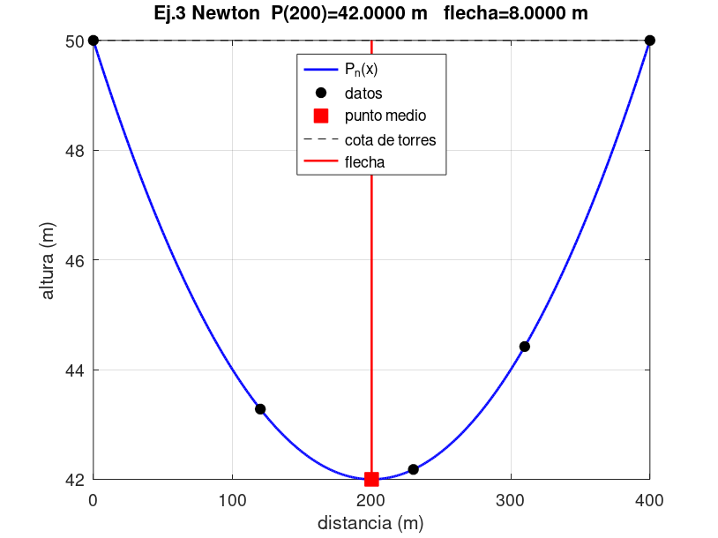

EVIDENCIA OCTAVE — salida completa (texto para copiar al informe)
EJERCICIO 3 — EVIDENCIA OCTAVE
Newton diferencias divididas. Punto medio x=200. Flecha = 50 - P(200).
COEF,5.0000000000000000e+01,-5.5999999999999987e-02,1.9999999999999987e-04,9.6179224978552814e-22,-6.2766312404834787e-24
P200,42.000000000000
FLECHA,8.000000000000
TABLA_DIFERENCIAS (fila i, orden 0..4)
DD,5.0000000000000000e+01,-5.5999999999999987e-02,1.9999999999999987e-04,9.6179224978552814e-22,-6.2766312404834787e-24
DD,4.3280000000000001e+01,-1.0000000000000012e-02,2.0000000000000017e-04,-1.5488602464078634e-21,0.0000000000000000e+00
DD,4.2180000000000000e+01,2.8000000000000025e-02,1.9999999999999974e-04,0.0000000000000000e+00,0.0000000000000000e+00
DD,4.4420000000000002e+01,6.1999999999999979e-02,0.0000000000000000e+00,0.0000000000000000e+00,0.0000000000000000e+00
DD,5.0000000000000000e+01,0.0000000000000000e+00,0.0000000000000000e+00,0.0000000000000000e+00,0.0000000000000000e+00
MIN_POLINOMIO,x=200.000000,y=42.000000

Ej4_Minimos
FACULTAD DE INGENIERÍA Y ARQUITECTURA
EXAMEN DE UNIDAD DE MÉTODOS NUMÉRICOS · Mg. Jessica Perez Rivera
Nombre: ______________________________________________
EJERCICIO 4 — Velocidad en un tubo (Pitot), parábola por mínimos cuadrados
ENUNCIADO (transcrito del PDF del examen modelo)
Tubería circular de diámetro interior 20 cm. r es la distancia al centro, en cm.
v (cm/s): 600 , 550 , 450 , 312 , 240
r (cm): 0 , 3 , 5 , 7 , 8
a) Curva v = f(r) que aproxima los datos. b) Velocidad en r = 4 cm.
Emplear ecuación parabólica por mínimos cuadrados: v = a·r² + b·r + c.

DESARROLLO PARA COPIAR — sumas y ecuaciones normales
Con n puntos, el modelo v = a r² + b r + c lleva al sistema normal (incógnitas c, b, a):
n·c + (Σr)·b + (Σr²)·a = Σv
(Σr)·c + (Σr²)·b + (Σr³)·a = Σ(r v)
(Σr²)·c + (Σr³)·b + (Σr⁴)·a = Σ(r² v)
Cada producto está en una columna. La suma es la fórmula SUM de esa columna: así se ve de dónde sale cada coeficiente.
Luego el sistema 3×3 se resuelve por Cramer. El determinante de cada celda está expandido (a11(a22·a33−a23·a32)−…).
Al final, v(4) = a·16 + b·4 + c.
i | r | v | r² | r³ | r⁴ | r·v | r²·v
1 | 0 | 600
2 | 3 | 550
3 | 5 | 450
4 | 7 | 312
5 | 8 | 240
SUMAS

n = 5. Sistema, copiando las sumas de la fila 26:
 | coef c | coef b | coef a | término
ec. 1 | 5
ec. 2
ec. 3
det(A) Cramer
c = det(A_c)/det
b = det(A_b)/det
a = det(A_a)/det
v(4) = a·16 + b·4 + c

Residuos punto a punto (v − v̂). Sirven para copiar la tabla del ajuste.
r | v medido | v̂ = a r²+b r+c | residuo

SSE = Σ residuo²

EVIDENCIA OCTAVE y prueba contra el Cramer de esta hoja
a Octave | -5.3471886858 | |a Excel−Octave|
b Octave | -3.0667471542
c Octave | 601.7143842704
v(4) Octave | 503.8923766816

Gráfica del ajuste y del punto r = 4 cm.

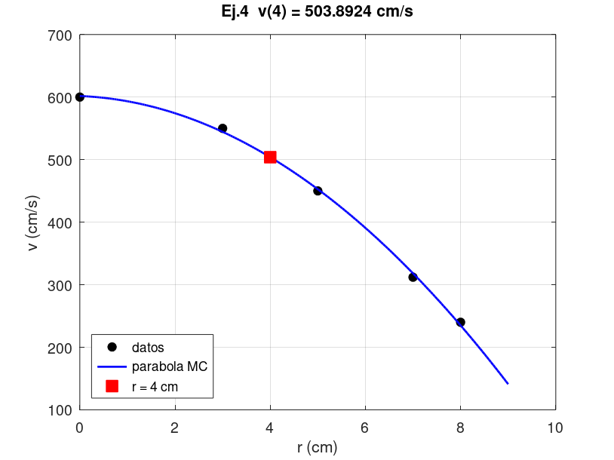

Gráfica de residuos en cada r medido.

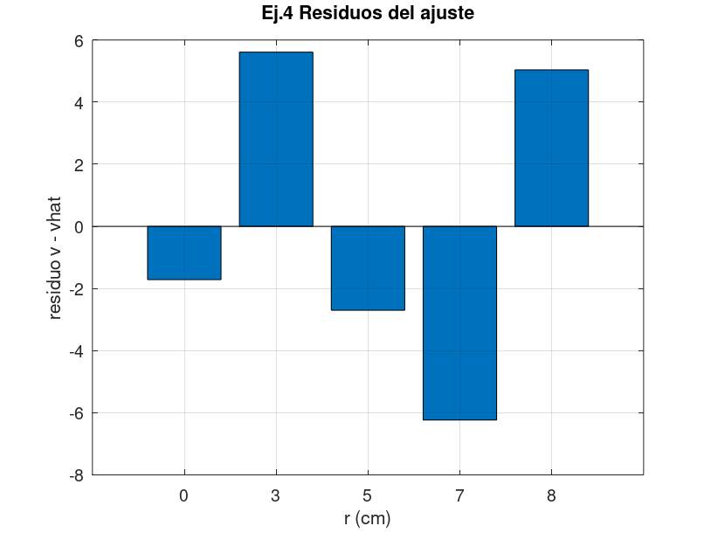

EVIDENCIA OCTAVE — salida completa (texto para copiar al informe)
EJERCICIO 4 — EVIDENCIA OCTAVE
Modelo v = a*r^2 + b*r + c (normales (M'M)c = M'v)
a,-5.347188685754
b,-3.066747154191
c,601.714384270438
v4,503.892376681614
i,r,v,vhat,residuo
1,0.0000,600.0000,601.71438427,-1.71438427e+00
2,3.0000,550.0000,544.38944464,5.61055536e+00
3,5.0000,450.0000,452.70093136,-2.70093136e+00
4,7.0000,312.0000,318.23490859,-6.23490859e+00
5,8.0000,240.0000,234.96033115,5.03966885e+00
SSE,1.059848223525e+02

Ej5_Lagrange
FACULTAD DE INGENIERÍA Y ARQUITECTURA
EXAMEN DE UNIDAD DE MÉTODOS NUMÉRICOS · Mg. Jessica Perez Rivera
Nombre: ______________________________________________
EJERCICIO 5 — Interpolación inversa con Lagrange de grado 2
ENUNCIADO (transcrito del PDF del examen modelo)
y es la amplitud de un péndulo largo (cm) y x el tiempo (min).
Puntos: 0 1 2 3 4 5 6
x: 0.0 2.5 5.0 7.5 10.0 12.5 15.0
y: 10.00 4.97 2.47 1.22 0.61 0.30 0.14
Polinomio de Lagrange de segundo grado por los puntos (1), (2) y (3), y el x que corresponde a y = 2 cm.
Interpolación inversa: se intercambian los papeles. Se construye x = P(y) y se evalúa en y = 2.
Punto (1): y=4.97 , x=2.5. Punto (2): y=2.47 , x=5.0. Punto (3): y=1.22 , x=7.5.

DESARROLLO PARA COPIAR — cada factor del polinomio de Lagrange
L1(y) = (y − y2)(y − y3) / ((y1 − y2)(y1 − y3))
L2(y) = (y − y1)(y − y3) / ((y2 − y1)(y2 − y3))
L3(y) = (y − y1)(y − y2) / ((y3 − y1)(y3 − y2))
P(y) = x1·L1(y) + x2·L2(y) + x3·L3(y)
Abajo el numerador y el denominador van en celdas distintas, para copiar la cuenta y no solo el resultado.
Comprobación útil: L1+L2+L3 = 1 en cualquier y (partición de la unidad).
y buscado | 2.00
 | punto (1) | punto (2) | punto (3)
y_i | 4.97 | 2.47 | 1.22
x_i | 2.50 | 5.00 | 7.50

L1 numerador (y−y2)(y−y3)
L1 denominador (y1−y2)(y1−y3)
L2 numerador (y−y1)(y−y3)
L2 denominador (y2−y1)(y2−y3)
L3 numerador (y−y1)(y−y2)
L3 denominador (y3−y1)(y3−y2)

L1(2) = numerador/denominador
L2(2) = numerador/denominador
L3(2) = numerador/denominador
Suma L1+L2+L3 (debe ser 1)
x(y=2) = x1 L1 + x2 L2 + x3 L3
Prueba |suma Li − 1|

EVIDENCIA OCTAVE
x(2) Octave | 5.842240000
|Excel − Octave|

Gráfica: x en función de y, los tres puntos usados y la lectura en y = 2 cm.

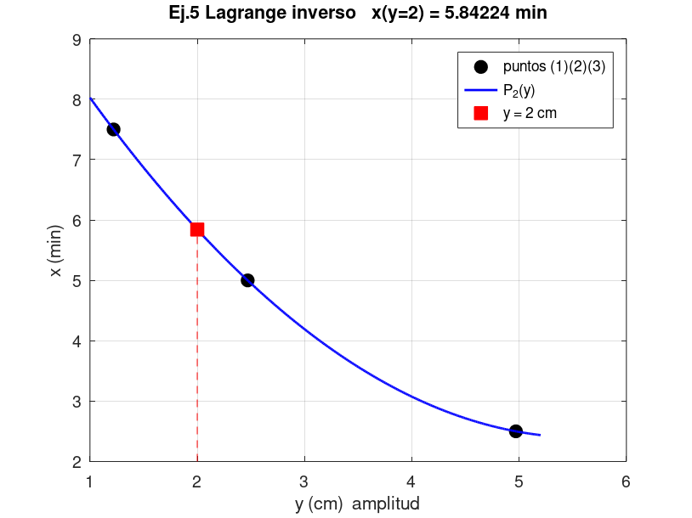

EVIDENCIA OCTAVE — salida completa (texto para copiar al informe)
EJERCICIO 5 — EVIDENCIA OCTAVE
Puntos (1)(2)(3): (y,x) = (4.97,2.5), (2.47,5.0), (1.22,7.5)
Se interpola x = P(y) y se evalua en y=2.
L1,-0.039104000000
L2,0.741312000000
L3,0.297792000000
x_en_y2,5.842240000000
suma_L,1.000000000000e+00

